様式（運行計画書）
【様式】

深城ダム管理事務所長 殿
 |  |  |  |  | （運用責任者）
 |  |  |  |  | ○○○○○○
無人航空機（ドローン、ラジコン機等）運用計画書
運用目的 | ○○○○○撮影のため （例 youtube用動画撮影の為）
撮影対象 | ○○○○○ （例 ダム周辺の山々）
運用日時 | 令和○年○月○○日 | （○） | 00時00分 | ～ | 00時00分
運用場所 |  | 市 |  |  |  | 地内
航空法確認 | DID地区 | 有 □ | イベント | 有 □ | 空港・HP 周辺 | 有 □
 |  | 無 □ |  | 無 □ |  | 無 □
運用機体 | 機種 | ○○○ |  | 製品番号 | ○○○
 | 重量 | ○○○ |  | その他
 | 飛行許可 | 必要 □ | 有 □ 無 □ |  | 不要 □
 | 登録 | 必要 □ | 有 □ 無 □ |  | 不要 □
運用責任者 | 氏 名 | ○○○○○○
操縦者１ | 氏 名 | ○○○○○○
操縦者２ | 氏 名 | ○○○○○○
発進基地等を含め「排他独占的な使用」に該当しないことを確認しましたか。 |  |  |  |  |  | □
運用計画概要（平面図に運用予定ルートを赤書）
発着地点を平面図に記載してください
飛行ルートを平面図に記載してください
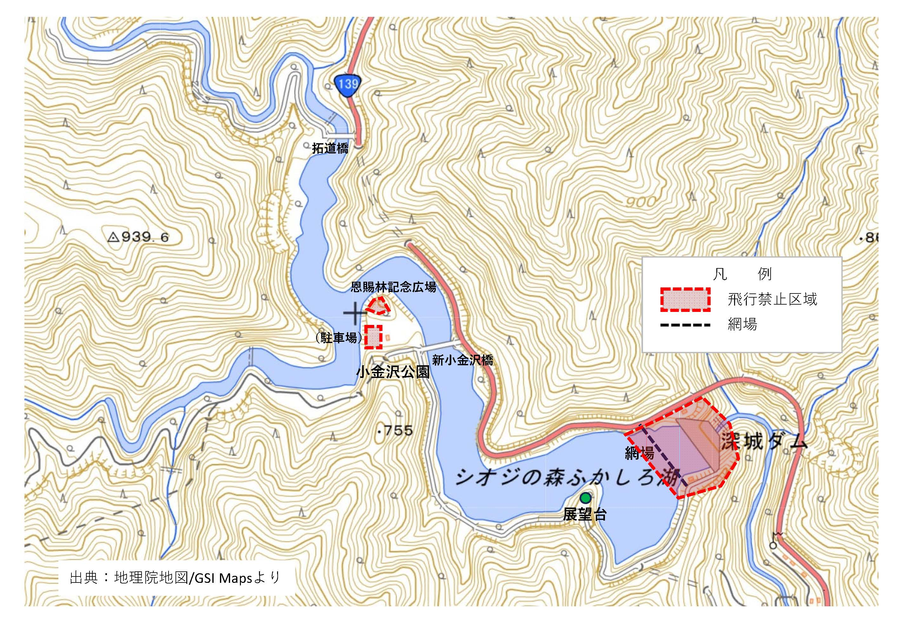

特記事項

緊急時の連絡先
○○○○○○ （TEL ：000-0000-0000）

